흐름도
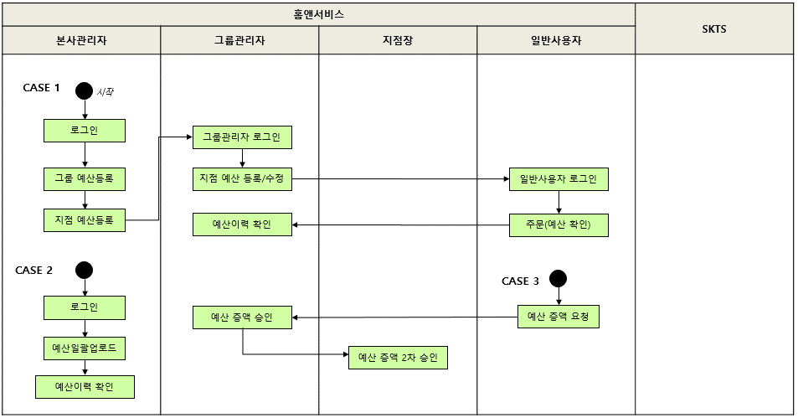
예산관리 테스트 시나리오(HNS_04) 흐름도

